상품제안서
드망즈 UV DTF필름인쇄 머그_시어프 | 상품코드: S37880

 |  |  |  |  |  |  | 02-713-8555 | www.synergygift.co.kr
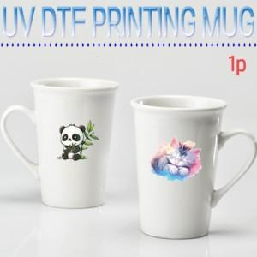

【상세/제작정보】 | <p><span style="font-size: 12pt;">&nbsp; &nbsp;-UV DTF인쇄의 장점</span></p><p><span style="font-size: 12pt;">&nbsp; &nbsp; 1. 색상표현의 극대화로 고객 만족도를 높일 수 있습니다.</span></p><p><span style="font-size: 12pt;">&nbsp; &nbsp; 2. 고급스러운 굿즈 제작 및 판촉물로도 적합합니다.</span></p><p><span style="font-size: 12pt;">&nbsp; &nbsp; 3. 고해상도 사진인쇄에 아주 적합합니다.</span></p><p><span style="font-size: 12pt;">&nbsp; &nbsp; 4. 컵색상 및 디자인에 관계없이 모든 머그컵, 유리컵등에 인쇄가 가능합니다.</span></p><p>&nbsp;</p><p><span style="font-size: 12pt;">&nbsp; &nbsp;-UV DTF인쇄의 주의점</span></p><p><span style="font-size: 12pt;">&nbsp; &nbsp; 1. 물에 오래 담가두면 컵이랑 인쇄가 분리 될수 있습니다.</span></p><p><span style="font-size: 12pt;">&nbsp; &nbsp; 2. 인쇄 테두리 부분에 흰색선으로 표현될수 있습니다.</span></p><p><span style="font-size: 12pt;">&nbsp; &nbsp; 3. 영구적인 인쇄는 아니며 스크래치에는 약할 수 있습니다.</span>​&nbsp;</p>

【인쇄/포장옵션】 | 풀칼라 / 1p 무지케이스(대)

【공급단가】 | 수량 | 100~ | 300~ | 500~ | 1,000~ | 3,000~
*VAT별도 | 단가 | 4,350원 | 4,280원 | 4,180원 | 4,020원 | 3,850원

【상품 URL】 | https://www.synergygift.co.kr:443/src/goods_detail.php?gdno=37880

